Tableau des Risques
 | ID | Risque | Probabilité | Impact | Criticité
 | R001 | Arrêt non prédéterminé | 4 | 4 | 16
 | R002 | Difficulté d'identification de l'arrêt par le chauffeur | 4 | 3 | 12
 | R003 | Difficulté pour passager à identifier l'arrêt | 3 | 3 | 9
 | R004 | Non-adaptation aux handicapés (accès bus) | 3 | 5 | 15
 | R005 | Inconfort climatique | 3 | 4 | 12
 | R006 | Mauvaise intégration esthétique | 2 | 3 | 6
 | R007 | Non-conformité urbanisme | 2 | 5 | 10
 | R008 | Non-conformité normes accessibilité | 3 | 5 | 15
 | R009 | Non-conformité ERP | 2 | 5 | 10
 | R010 | Risque technologique / industriel | 3 | 4 | 12
 | R011 | Faible fiabilité | 3 | 4 | 12
 | R012 | Dépassements de coûts | 3 | 5 | 15
 | R013 | Retards | 4 | 4 | 16
 | R014 | Non-respect fournisseurs régionaux | 2 | 3 | 6
 | R015 | Performance insuffisante | 3 | 4 | 12

Matrice des Risques
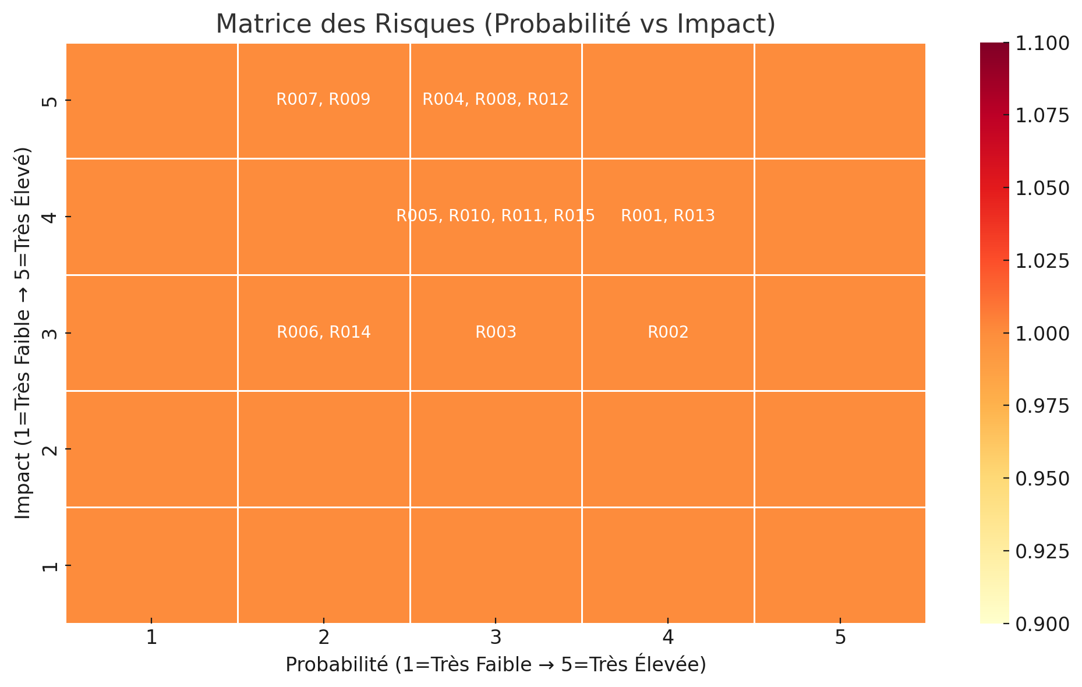
Impact \ Probabilité | 1 | 2 | 3 | 4 | 5
5 |  | R007, R009 | R004, R008, R012
4 |  |  | R005, R010, R011, R015 | R001, R013
3 |  | R006, R014 | R003 | R002
2
1

